LAYOUT
MAIN LAYOUT - CẦN THAY ĐỔI THÔNG TIN NHƯ CÁC SHEET DETAIL
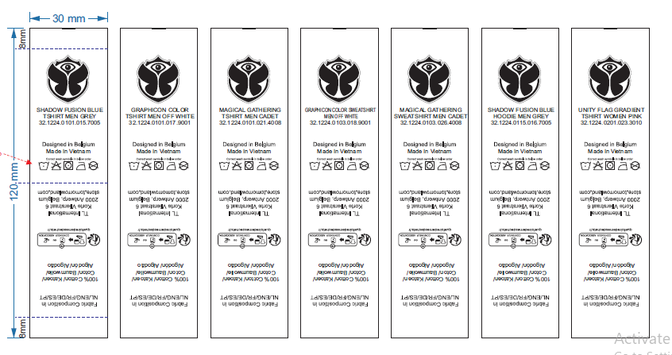

 | THÔNG TIN THAY ĐỔI NHƯ SHEET BÊN CẠNH

 | THÔNG TIN THAY ĐỔI NHƯ SHEET BÊN CẠNH

